Sheet1
序号 | 产品名称 | 产品编号 | 产品品牌 | 产品单价 | 产品单位 | 产品简介 | 产品图片 | 产品所属辅具类别 | 数量
1 |  | 优先推荐使用69编码 |  |  | 例如：元/套、元/个 |  | 单独提供图片，把图片名称用产品编号命名，多张后面加后缀，例如：111-01.png，111-02.jpg |  | 大于3，根据电商平台库存安全系数，低于3个直接下架
1 | 防滑垫 |  | 伟华 | 18 | 元/个 | 1：尺寸：46*77cm(±2cm)； 2：材质:PVC |  | 地面防滑产品 | 100
 | 防滑地砖 |  | 奥派 | 251 | 元/平方 | 大理石地砖，80*80.防滑，耐磨 |  |  | 100
 | 防滑地胶 |  | 伟华 | 32 | 元/平方 | 材质：PVC，厚度1.5MM，现场施工 |  |  | 100
 | 防滑贴 |  | 伟华 | 12 | 元/片 | 防滑贴，尺寸76*20，现场施工 |  |  | 100
2 | 橡胶坡道 |  | 盛通 | 48 | 元/块 | 1：规格:90*15*2.0cm； 2：材质:橡胶材质3.说明:橡胶坡道，承重300公斤； |  | 斜坡辅具 | 100
3 | 下压式门把手 |  | 迪高 | 147 | 元/个 | 可用单手手掌或手指轻松操作，增加摩擦力和稳定性，方便乘轮椅老年人或者手部力量较弱的老年人开门。 |  | 下压式门把手 | 100
4 | 闪光震动门铃 |  | 盛通 | 44 | 元/个 | 1：尺寸：接收端:8.5*6.8*2； 2：工作模式:1、闪光；2、响铃，震动； 3：响铃加闪光同时工作配置：门铃接收端1个，发射端1个； 4：功能：38首音乐供选择，四档音量调节（发射端请不要装在金属物体上，金属物体对无线信号有屏蔽作用）！接收器使用3节七号电池，可以随身携带； 5：发射端:6*4*1.3cm |  | 门铃 | 100
 | 闪光门铃 |  | 伟誉 | 70 | 元/个 | 盖外尺寸：40cm 1：外管材质：ABS材质，直径35mm； 2：内管材质：不锈钢内管，直径25mm； 3：扶手表面使用环保标准、抗老化、耐腐蚀材料，能有效抑制大肠杆菌、金黄色葡萄球菌等细菌，扶手表面采用防滑浮点设计，适合抓握 |  |  | 100
5 | 安康通定制 | 安康通定制 | 安康通定制 | 2628 | 根据尺寸定制 | 双向平开门，含门框 |  | 可双向开启的门 | 100
6 | 一字扶手 |  | 伟华 | 16 | 元/个 | 盖外尺寸：40cm 1、外管材质：ABS材质，直径35mm； 2、内管材质：不锈钢内管，直径25mm 3、扶手表面使用环保标准、抗老化、耐腐蚀材料，能有效抑制大肠杆菌、金黄色葡萄球菌等细菌，扶手表面采用防滑浮点设计，适合抓握 |  | 安装扶手 | 100
 | 过道扶手 |  | 盛通 | 34 | 元/米 | 本款防撞扶手是由高品质PVC面板与铝合金底衬加底座组合而成，走廊靠墙扶手具有耐磨，护墙，防滑功效。用于医院，养老院等公共场所。帮忙病残体弱者支撑行走，还能起到保护墙体的作用。 1：材质：乙烯树脂面板/铝合金内衬/ABS弯头和支架； 2：尺寸：铝材厚度1.6mm，4米一支； 3：按米销售，4米一支，整支出售，40米以下需加收包装费； 4：每米扶手标准配置为1米面板，1米铝材，1个扶手弯头，每60公分配置扶手支架1个,单独加弯头或支架单价2元/个 |  |  | 100
 | 台阶落地扶手 |  | 安康通定制 | 372 | 元/米 | 304不锈钢落地扶手 |  |  | 100
7 | 智能门锁 |  | 七彩虹 | 1299 | 采购需要看原来的锁体照片，能否安装 | 指纹、密码、刷卡、机械钥匙、微信小程序、可视猫眼、远程抓拍、照片微信实时推送、远程开锁 |  | 智能门锁 | 100
8 | 蹲便器改坐便器（损坏马桶更换） |  | 安康通定制 | 1460 |  | 1.1材质:陶瓷/脲醛； 1.2规格:侧面长73cm*宽37cm*高73cm； 1.3功能:地排、喷射虹吸式、1级水效； 1.4施工:含拆除、垃圾清运、防水、主辅材及安装； 1.5产品应符合JCT2425-2017《坐便器安装规范》等标准。 |  | 蹲便器改坐便器 （损坏马桶更换） | 100
9 | 马桶助力架 |  | 伟华 | 143 | 元/个 | 1：采用高强度碳钢主架，表面烤漆工艺，美观耐用； 2：扶手为优质ABS材质防滑扶手； 3：3档高度可调，总宽57cm，内宽53cm，总高65-71cm；夹具螺丝位置高度为31-37cm； 4：免打孔安装。 |  | 适老一体式马桶 扶手架 | 100
10 | 智能马桶盖 |  | 科堡 | 1351 | 元/个 | 1：规格：508×370×85mm； 2：材质：PP缓降盖板； 3：外观：V形、U形 |  | 适老智能马桶盖 | 100
11 | 固定坐便椅 |  | 盛通 | 196 | 元/个 | 1：主架采用直径22mm碳钢，表面喷涂工艺，壁厚1.0； 2：五档高度可调，总高74-84，宽42，长52； 3：灰色扶手芯和吹塑座板，配塑料圆形便桶 |  | 坐便椅 | 100
 | 折叠坐便椅 |  | 粤护 | 235 | 元/个 | 1：坐宽：46cm,坐高可调节范围：41-52cm，座板尺寸：42*37cm； 2：主架采用1.0MM壁厚碳素钢管管材，EVA海绵套管扶手，HDPE吹塑座板； 3：可折叠，配便桶，脚管直径28mm； 4：脚管高度6档调节，3.7cm宽橡胶耐磨防滑垫，承重100kg |  |  | 100
12 | 一字扶手 |  | 伟华 | 16 | 元/个 | 盖外尺寸：40cm 1：外管材质：ABS材质，直径35mm； 2：内管材质：不锈钢内管，直径25mm 3：扶手表面使用环保标准、抗老化、耐腐蚀材料，能有效抑制大肠杆菌、金黄色葡萄球菌等细菌，扶手表面采用防滑浮点设计，适合抓握 |  | 如厕扶手 | 100
 | L型扶手 |  | 伟华 | 39 | 元/个 | 1：尺寸：70*50cm； 2：外管材质：ABS材质，直径35mm； 3：内管材质：不锈钢内管，直径25mm； 4：扶手表面使用环保标准、抗老化、耐腐蚀材料，能有效抑制大肠杆菌、金黄色葡萄球菌等细菌，扶手表面采用防滑浮点设计，适合抓握 |  |  | 100
 | T型扶手 |  | 伟华 | 55 | 元/个 | 1：尺寸：60*70cm； 2：厚度：外壳管径35mm、壁厚≥4.0mm； 3：材质：外壳为优质尼龙材料内衬部分为201不锈钢管 |  |  | 100
13 | 折叠洗澡椅 |  | 盛通 | 317 | 元/个 | 1：采用6063T5加强铝合金管材，壁厚1.2mm，表面高级钢琴烤漆工艺； 2：一体成型PE吹塑座板，加厚可粘贴防寒垫，加大加宽一体靠背，更具包围感，久坐更舒适； 3：5档高度可调，总宽56cm，总长50cm，总高74-84cm，坐高40-50cm，座深39cm，座宽42cm； 4：一体成型尼龙可上翻扶手，起身落座可支撑，清洗更便捷； 5：加大马蹄形防滑脚垫，304不锈钢螺丝； 6：简易折叠，开箱即用免安装，无障碍设计，折叠后可单独站立，折叠后体积小，更节省空间 |  | 洗澡椅（浴凳） | 100
14 | 坐式淋浴器 |  | 纬图 | 6244 | 元/套 | 1：淋浴臂耐压≤1.75Mpa； 2：品名坐立两用淋浴器出水量9L/min； 3：净重18kg承重力≤150KG； 4：尺寸1400*750*260mm； 5：淋浴方式花洒+顶喷+淋浴臂； 6：水压范围0.1-0.6Mpa材质ABS+EVA+不锈钢α型水路回旋式设计，实现广范围的水沙状喷射输出，恰到好处的温柔呵护肌肤;可调式淋浴臂，让水雾细致包裹全身，10处喷嘴重叠覆盖出水，全方位润洗身体;设置安全按钮，锁定38℃水温，防止老人、儿童误触调节导致烫伤;花洒+顶喷+淋浴臂组合成多种洗浴方式，足以满足不同的需求;坐立两用设计，解决老人、孩童不慎滑倒受伤的风险;细心节水功能，节约环保更省心，让您全身心沉浸在沐浴时光;镂空排水座椅，时刻保持座椅舒适感:可折叠收纳设计，保持卫浴间整齐宽敞。 |  | 坐式淋浴器 | 100
15 | 充气洗澡床 |  | 星宝 | 298 | 元/个 | 便携式老人沐浴充气床充气床+气泵+电动花酒 |  | 洗澡床 | 100
16 | 便携式洗浴机 | CP0074 | 作为 | 3570 | 元/台 | 1：便携设计重仅4.8kg； 2：污水回吸滴水不漏； 3：移动式洗浴系统安全可靠； 4：水箱外挂快捷给水； 5：洗头/洗浴/淋浴喷头随意切换； 6：尺寸：406*208*356mm； 7：污水箱容量：5.2L |  | 智能便携洗浴机 | 100
17 | 淋浴间改造 |  | 安康通定制 | 1296 |  | 1：参数：现场测算，根据实际需求进行升级改造，包工料； 2：拆除原来浴缸,清除建筑垃圾； 3：重做防水，铺设地砖； 4：工程质量应符合《住宅装饰装修工程施工规范》以及《住宅室内装饰装修工程质量验收标准》等标准，改造项目所使用的材料、设备以及施工质量必须符合国家、部委、行业及工程所在省、市颁布的有关标准、规范、规程和验收标准等的要求。 |  | 浴缸、淋浴房改换浴帘、浴杆 | 100
18 | 恒温花洒 |  | 美琦笙 | 518 | 元/个 | 双花洒龙头，恒温控制 |  | 恒温花洒 | 100
19 | 抽拉式水龙头 |  | 启慧卫浴 | 156 | 元/个 | 1：静音抽拉，三种出水模式：花洒出水模式、水柱出水模式、顶部上涌出水； 2：自带一体式冷热进水管，免接易安装； 3：陶瓷片阀芯耐渗漏，蜂窝起泡器，出水柔和不飞溅 |  | 抽拉式水龙头 | 100
20 | L型扶手 |  | 伟华 | 39 | 元/个 | 1：尺寸：70*50cm； 2：外管材质：ABS材质，直径35mm； 3：内管材质：不锈钢内管，直径25mm； 4：扶手表面使用环保标准、抗老化、耐腐蚀材料，能有效抑制大肠杆菌、金黄色葡萄球菌等细菌，扶手表面采用防滑浮点设计，适合抓握 |  | 淋浴区扶手 | 100
 | 135°扶手 |  | 伟华 | 35 | 元/个 | 1：尺寸：60*40cm； 2：外管材质：ABS材质，直径35mm； 3：内管材质：不锈钢内管，直径25mm； 4：扶手表面使用环保标准、抗老化、耐腐蚀材料，能有效抑制大肠杆菌、金黄色葡萄球菌等细菌，扶手表面采用防滑浮点设计，适合抓握 |  |  | 100
 | T型扶手 |  | 伟华 | 45 | 元/个 | 1：尺寸：70*50cm； 2：外管材质：ABS材质，直径35mm； 3：内管材质：不锈钢内管，直径25mm； 4：扶手表面使用环保标准、抗老化、耐腐蚀材料，能有效抑制大肠杆菌、金黄色葡萄球菌等细菌，扶手表面采用防滑浮点设计，适合抓握 |  |  | 100
21 | 适老台盆和镜柜 |  | 盛通 | 1330 | 元/套 | 1：镜柜尺寸：800*600*130mm； 2：洗盆：780*520mm； 3：柜子：多层板，740*440*440 |  | 适老台盆和镜柜 | 100
22 | 适老吊柜 |  | 悦盾 | 1540 | 元/套 | 橱柜内置吊篮，上下阻尼器，双卷簧设计，根据柜体定制 |  | 厨房适老吊柜 | 100
23 | 适老灶台 |  | 汇邦 | 4701 | 元/张 | 1：材料：不锈钢； 2：功能：升降幅度55-90cm； 4：输入电源：220VAC/50Hz； 3：额定功率：60W； 4：几何尺寸：120×60×55-90cm； 5：工作环境温度：-15℃-40℃； 6：产品配置：不锈钢面板和水槽（壁厚1.0mm）、不锈钢冷热水龙头，排水管、冷热入水管，双电机组件、无线遥控器； 7：本产品是专为肢残、矮小残疾人设计； 8：加厚不透钢+实木多层板台面。升降支撑组件为双同步直流螺旋杆电机，升降机械为全铝合金，高度从55cm到90cm根据使用者自定义高度随意可调； 9：可根据用户的需要定制，价格另计。 |  | 适老灶台 | 100
24 | 适老操作台 |  | 盛通 | 504 | 元/张 | 1：不锈钢台面尺寸：120*50*80； 2：材质：201不锈钢，长边圆弧防撞处理，不锈钢台面下方有降噪实木多层板，不锈钢台面实测厚度0.6mm，桌腿1.0mm厚度 |  | 适老操作台 | 100
25 | 适老餐桌 |  | 盛通 | 347 | 元/张 | 1：尺寸：80*80*75cm2cm厚； 2：材质：实木框架采用优质橡胶木台面圆角木条； 3：功能：实木框架木质细腻、具有较良好的强度性能，良好的抗震力台面无缝拼接边角处采用倒圆工艺 |  | 适老餐桌 | 100
26 | 燃气报警器 |  | 源流 | 183 | 元/个 | 1：工作电压:AC220V±15%/50Hz； 2：功耗：正常监视≤2W,报警状态≤3W； 3：报警音响:大于70dB并小于115dB正前方1米处； 4：检测气种：甲烷； 5：报警动作值设定：8%LEL； 6：传感器寿命：3年； 7：使用环境温度：-10℃～+55℃相对湿度≤95%,不结露； 8：存储环境:-10℃～+55℃相对湿度≤95%,不结露； 9：外形尺寸：90mm×58mm×45.1mm(长宽高）； 10：壳体材科和颜色：阻燃ABS白色11、执行标出:GB15322.2-2019 |  | 燃气泄露报警器 | 100
27 | 自动熄火保护装置 |  | 瑞程杰 | 178 | 元/个 | 火灭后自动断气保护，避免因老年人忘记关闭灶具造成的火灾事故。 |  | 炉灶自动熄火保护装置 | 100
28 | 防干烧与定时灶具 |  | 志高 | 1241 | 元/台 | 750x430x185mm，台嵌两用， 热电偶熄火保护，智能防干烧与定时 |  | 防干烧与定时灶 具 | 100
29 | 手摇护理床 |  | 盛通 | 821 | 元/张 | 1：ABS床头床尾尺寸：2050mm*960mm*500mm； 2：床架采用80×40×0.9mm厚优质冷轧钢管焊接而成，床体承载力240㎏，能充分保证病床的承载能力和使用寿命； 3：小条形床板采用0.7mm厚带钢冲弓字槽而成坚固耐用，美观大方。床面为凹面，且强度高，具有防滑功能； 4：起背折起角度0º-80°，曲腿折起角度0º-45°； 5：型号为180的塑料件手柄，摇杆传动关节件采用全钢件，升降丝杠采用45#钢挤压成型； 6：床脚采用40*40*0.9mm方管焊接； 7：采用4分椰棕2分高密度海绵材质，面料为优质防水布料，1890*890*60mm； 8：铝合金折叠护栏，全覆式防夹手，可收缩平放，强力支柱；优质D型铝合金横梁，表面做硬化处理。上、下支座为进口工程塑料组合而成，中部为5支铝合金支柱，护栏开关为自锁隐藏型ABS工程塑料。操作便利，强度高，经久耐用。护栏上还可放置移动式餐板，充分体现功能的多样性，满足病患的需要； 9：ABS餐桌参数长1025mm，宽305mm，厚度30mm； 10：5寸静音轮耐酸碱、抗腐蚀、防缠绕、不易生锈、制动稳定可靠，滚动平稳无噪音。分体刹车。 | 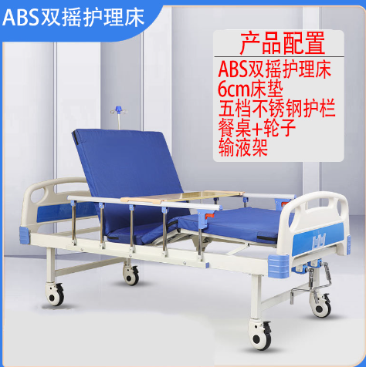 | 多功能护理床 | 100
 | 电动护理床 |  | 盛通 | 3924 | 元/张 | 1.参数：长2.1米，总宽1180厘米，床板离地面高度为50厘米，床垫加床板的总体高度为56厘米，（长度包括床头床尾，床板长度1.95米，床板长1.1米，误差2厘米左右） 2.铝合金护栏 3.床帮4*8，床腿4*4，床帮喷漆后厚度1.2 4.便孔长25厘米，宽20厘米 5.洗头盆长45厘米，宽35厘米 床板+普通护栏的宽度是96厘米， 6.全曲床采用3D硬质棉床垫，6公分厚度 7.床板喷漆后1.2厚，床帮1.2厚，称重250公斤左右 8.起背0-75度，抬腿0-35度，落腿0-55度，翻身0-45度，可左右翻身。 9.功能：具有起背、翻身、抬落腿、就餐、输液、洗头、洗脚、移动、防侧滑、防下滑十大功能，日常使用这款床护理者更加省心省力。 |  |  | 100
30 | 床边扶手 |  | 伟华 | 242 | 元/个 | 1：底座尺寸：500*600mm，扶手尺寸：750-900mm*300mm； 2：管径尺寸：35mm； 3：高度6档可调节； 4：总重量：11kg； 5：外管材质：ABS材质，直径35mm； 6：内管材质：不锈钢内管，直径25mm； 7：扶手表面使用环保标准、抗老化、耐腐蚀材料，能有效抑制大肠杆菌、金黄色葡萄球菌等细菌，扶手表面采用防滑浮点设计，适合抓握 |  | 床边扶手 | 100
 | 床边护栏 |  | 伟华 | 73 | 元/个 | 1：材质：扶手上管铝合金，5根立柱不锈钢； 2：展开：长118厘米，高度35-40厘米，折叠后高14厘米，长约147厘米 |  |  | 100
31 | 防褥疮坐垫 |  | 盛通 | 16 | 元/张 | 1：尺寸：46.8cm*46.8cm； 2：材质:优质PVC材质;轻巧耐拉伸，承重效果佳； 3：25个2.5cm内径小孔，均匀分布在坐垫上，与气室交错形成波浪凹凸表层，分散臀部、腿部的压力，更加透气； 4：承重100kg；配备专用打气筒，充气方便快捷。 |  | 防压疮坐垫、靠 垫或床垫 | 100
 | 靠垫 |  | 盛通 | 22 | 元/个 | 1：尺寸：60cm*25cm*20cm； 2：高密度海绵弹性好内置高密度海绵填充，弹性好，不塌陷，不易变形隐藏式拉链，美观大方，轻轻一拉，即可拆洗。人体工和学设计，贴合人体曲线,使用更舒适贴心。 |  |  | 100
 | 防褥疮床垫 |  | 盛通 | 216 | 元/个 | 1：尺寸：195cm×90cm（充气前） 2：床垫由优质无毒性的医用尼龙布料贴乙烯聚合物制成，柔软舒适，防水、防霉、抗茵，不含任何剌激皮肤的有害物质，保持卧床使用者皮肤干爽。具有阻燃性，经久耐用、不易老化，易清洁保养； 3：防褥疮床垫由床垫和充气泵两部分组成，交替式床垫充气泵内设有配气机构，以一定的交换频率驱动两组气路;床垫由两组相互独立的气囊组成，分别与气泵的两组气路接通，每组由11个气囊组成(共22条,高不小于7.5cm条形管)，有规律的交替供气造成气垫的循环波动，形成表面悬浮的减压效果，使患者肌肉组织经常变换受压部位，免于长时间积压在同一点上，促进血液循环，避免人体静、动脉受过量压力而无法正常交换氧气及养分，从而有效地防止褥疮的形成。气囊之间可独立工作,若其中的气囊有破损可单独更换，不影响床垫整体的正常运作； 4;充气泵为安全型圆棱角设计、调节旋钮简单易用、采用高性能的压缩机内芯,低能耗，低噪音、连续运行、性能稳定； 5:工作气压: 4kpa-14kpa；气腔压力:≥5-14kpa; 6:电源条件:额定电源电压: AC220V，额定电源频率:50Hz，输入功率:7VA; 7:安全分类:所属的类为II类所属的型为B型; 8:整体受压重量不小于135kg。 |  |  | 100
32 | 床头柜 |  | 康养家具 | 270 | 元/个 | 1:多层免漆板45*40*65; 2:整体厚度18mm，采用多层板，边角处采用倒圆工艺，板材的封边，优质工艺的封边细腻、光滑、手感好，封线平直光滑，接头精细 。专业厂用直线封边机器一次完成工序，涂胶均匀，压力稳定。 |  | 适老床头柜 | 100
33 | 电动助起床垫 |  | 盛通 | 1768 | 元/个 | 1：总长：1900±20mm，总宽：830±10m，总高：100±10m； 2：床架包装尺寸980*860*165mm,重约28.5kg； 3：软垫包装尺寸850*480*220mm； 4：背板折转0~70°±5°腿板折转0~40°±5°； 5：软垫尺寸1900x830nm |  | 助起床垫 | 100
34 | 适老化净味透气 床垫 |  | 盛通 | 566 | 元/张 | 可快速分解汗味体味以及卧床产生的排泄物等异味，同时具有抗菌透气特性，提高老年人生活质量。 |  | 适老化净味透气 床垫 | 100
35 | 坠床监测雷达 |  | 清澜科技 | 1378 | 元/个 | 1：外形尺寸：长宽高：70*70*27mm（不含底座）； 2：整机重量：260g（含电源适配器）； 3：工作温度：0°~45°； 4：存储温度：-20℃-85℃； 5：工作湿度：5%-95%； 6：安装方式：推荐吸顶安装，支持侧装 覆盖范围：顶装：4米*6米，侧装：5米*8米； 7：供电要求：5VUSB直流供电，外置220V电源适配器； 8：工作频段：60GHz-64GHz； 9：功耗：平均功耗＜4.3W；瞬时功耗＜9W 通信接口：2.4GHzWi-Fi或4G（产品型号不同）； 10：语音对讲：支持手机小程序与雷达之间双向语音对讲； 11：语音报警：（待定）支持“救命”关键词触发告警； 12：多人情况下跌倒：支持； 13：睡眠报告：支持。含浅睡深睡分析，呼吸暂停分析； 14：离床告警：支持 |  | 坠床监测雷达 | 100
36 | 感应小夜灯 |  | 盛通 | 10 | 元/个 | 1：外形尺寸:85*20(mm)； 2：开关类型：感应式； 3：供电方式:usb插电，充满电使用； 4：电池容量:500毫安 |  | 感应小夜灯 | 100
37 | 安康通定制 |  | 安康通定制 | 242 |  | 1：尺寸：5.5*3.5*1.2cm； 2：材质：NBR材质+3M双面胶； 3：功能：产品柔软有弹性是环保NBR材质粘贴3M品牌胶带更加牢固有效 |  | 电源插座及开关 改造 | 100
38 | 防撞角 |  | 盛通 | 1 | 元/个 | 1：尺寸：100cm厚度：1.2cm； 2：材质：NBR材质+3M双面胶L型； 3：功能：产品柔软有弹性是环保NBR材质粘贴3M品牌胶带更加牢固有效 |  | 防撞护角、防撞条、提示标志 | 100
 | 防撞条 |  | 盛通 | 4 | 元/卷 | 1：尺寸：100cm厚度：1.2cm 2：材质：NBR材质+3M双面胶L型 3：功能：产品柔软有弹性是环保NBR材质粘贴3M品牌胶带更加牢固有效 | 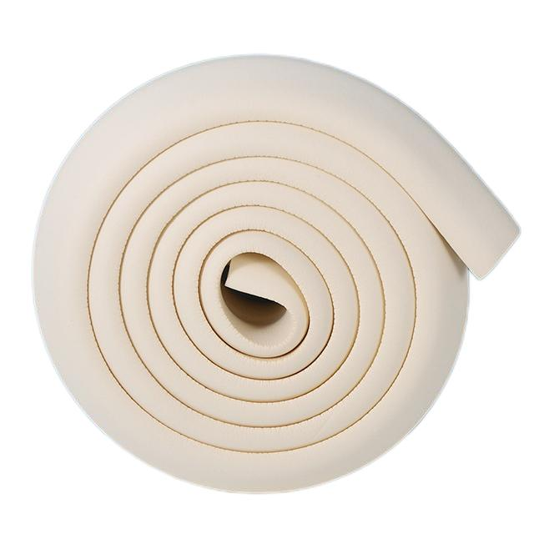 |  | 100
 | 警示条 |  | 安康通定制 | 7 | 元/个 | 在厨房，卫生间，门框等，易发生危险位置张贴红色醒目警示标示，提高安全性。 |  |  | 100
39 | 换鞋凳 |  | 盛通 | 153 | 元/个 | 1：尺寸：60*40*60； 2：材质：进口橡胶木科技皮高密度原生海绵； 3：功能：防水防污耐磨 |  | 适老家具 | 100
 | 适老椅 |  | 盛通 | 248 | 元/把 | 1：尺寸：55cm*52cm*87cm； 2：材质：框架:弯曲木； 3：扶手：圆角木条坐垫、靠背：均采用达到阻燃等级要求材料制作而成的软包采用优质软包PU； 4：功能：框架频热压、经防潮、防腐、防虫化学处理具有较良好的强度性能，良好的抗震力扶手无缝拼接边角处采用倒圆工艺坐垫、靠背高密度海绵，防止褥疮具有耐磨防水、抗菌防霉、防火阻燃、耐医疗消毒剂的特性采用国内一线品牌油漆 |  |  | 100
 | 电动晾衣架 |  | 珍仪同 | 504 | 元/个 | 1：材质：金属铁； 2：主机尺寸：125.5*33*8； 3：整机尺寸：126*55*15； 4：升降高度：1.03M； 5：LED面屏尺寸：25*400CM； 6：烘干功率：580*2； 7：风干功率：6*2； 8：照明功率：12W； 9：色温：6000K； 10：承重：35KG |  |  | 100
40 | 助起沙发 |  | 盛通 | 1752 | 元/张 | 一、产品技术参数： 1：产品尺寸：长82CM×宽90CM×高100CM(椅背收起)； 2：长175CM×宽82CM×高60CM（椅背展开）； 3：产品重量：净重：37KG；安全承载量：150KG 二、产品系统组成： 1：头等舱设计开发座椅，出口专用加厚功能铁架。P2环保板材结构框架，超耐刮耐磨呼吸皮； 2：电动可调节靠背、腿部设计，靠背100度-170度，腿部90度-180度任意调节； 3：可附加按摩，摇转，USB外充，背加热等其他功能，另可外加数字播放系统（15寸超大液晶播放器，无线遥控器，支持音乐、心理图片、心理文章、心理电影等多种格式文件），IPAD支架板等； 三、机构组成： 1：功能机架：万德弗多功能机架型号-0.； 2：木骨架：硬杂木+多层板； 3：填充物：高回弹海绵+超柔丝绵+弹簧包（出口品质）； 4：座垫：出口用弹簧包+高回弹海绵，32#。背部与扶手：白色超柔丝绵； 5：电机：220V-240V50/60HZ电机品牌晨迪 四、包装方式：黄色双层瓦楞五层纸片牛皮纸箱，材质强度200lbs.独立包装，一台一箱。 五、产品日常保养： 1：面料：避免高温高湿太阳暴晒等环境，避免带有腐蚀性液体接触皮面； 2：日常皮面清洁：用较干的湿毛巾擦拭受脏部位至清洁。对于较难清洁的污渍，可使用皮具清洁液（如百丽珠等）清洁护理； 3：电机及功能架：禁止在高湿高腐蚀环境中使用。避免超负荷重压，额定承重150KG 六、品质质保：面料1年。功能机架1年。（限正常环境正常使用情况） | 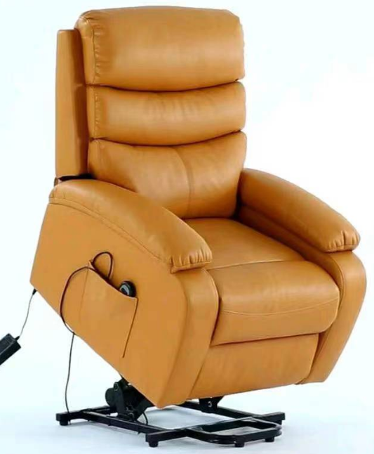 | 助起沙发 | 100
41 | 紧急呼叫器 |  | 联好 | 337 | 元/个 | 1：通讯网络：4G全网通； 2：按键响应时间：≤1S； 3：供电电源：DC5V≥1A； 4：待机电流：≤100mA工作环境：-20℃~50℃，湿度≤95%； 5：一体化人体监测角度：约120°（选配）； 6：手柄线长：约1.3米； 7：人机交互：语音提示； 8：AI语音（选配）； 9：产品尺寸：88*88*30mm |  | 一键呼叫装置 | 100
42 | 人体感应探测器 |  | 联好 | 169 | 元/个 | 1：NB-IoT通讯方式； 2：工作电压DC3.0V； 3：待机电流≤15μA； 4：安装方式：胀管或双面胶； 5：探测距离：3~7米； 6：工作温度：-10℃-+55℃； 7：工作湿度：≦95RH； 8：尺寸：86*86*36mm； 9：参考待机时间：≥2年 |  | 人体感应探测器 | 100
43 | 门磁感应器 |  | 联好 | 111 | 元/套 | 1：通讯方式：NB-IoT； 2：无线发射频率：800MHz； 3：无线发射功率：<23dBm±2dB； 4：灵敏度：-129dBm±1dB； 5：供电方式：二节1.5V7号碱性电池； 6：电池工作期限≥1000次开合 |  | 门磁开关 | 100
44 | 闪光震动门铃 |  | 盛通 | 44 | 元/套 | 1：尺寸：接收端:8.5*6.8*2； 2：工作模式:1、闪光；2、响铃，震动； 3、响铃加闪光同时工作配置：门铃接收端1个，发射端1个； 4：功能：38首音乐供选择，四档音量调节（发射端请不要装在金属物体上，金属物体对无线信号有屏蔽作用）！接收器使用3节七号电池，可以随身携带； 5：发射端:6*4*1.3cm |  | 呼叫门铃 | 100
45 | 水浸报警器 |  | 联好 | 131 | 元/个 | 1、NB-IoT通讯方式• 2、发射频率：800MHz 无线发射功率：<23dBm±2dB 灵敏度：-129dBm±1dB 3、供电方式：一次性电池 4、电池工作期限：约1年 5、监测水位报警：≥1.0mm |  | 溢水报警器 | 100
46 | 烟雾报警器 |  | 联好 | 161 | 元/个 | 1：NB-IOT通信方式； 2：供电DC3V(一节CR123A)； 3：报警电流：≤120mA，静态电流：≤10µA； 4：报警响度声压级：>80dB(A)（正前方3米处）； 5：工作温度-10℃~＋50℃； 6：相对湿度小于95%； 7：消音周期≤100s； 8：环境温度：-20℃~＋65℃相对湿度：15％~95％ 9：室内安装3M背胶粘贴、螺丝安装； 10：外壳材质白色阻燃ABS； 11：外壳尺寸92*39mm重量100g |  | 烟雾报警器 | 100
47 | 电力脉象仪 |  | 千居智 | 730 | 元/个 | 1：具备中国工信部的无线电发射设备型号核准证（SRRC认证）； 2：具备中国质量认证中心（CQC）的RoHS符合性认证； 3：数据采集间隔≤0.1s； 4：电器识别准确率＞95%； 5：可实现随机场景辩识； 6：常用电器开关事件即时发送，监控电器时延＜3秒； 7：实现以下报警：主动用电间隔过长、三餐少餐、起居延时、特定设备运行过久、温度报警、功率报警、剩余电流（漏电）报警； 8：OTA功能，支持软件远程更新； 9：尺寸不超过120mm*66mm*20mm； 10：电压信号采样方式：以并联方式接入电路； 11：电流信号采样方式：非侵入式卡扣互感器方式。 |  | 电力脉象仪 | 100
48 | 智能监控摄像头 |  | 萤石 | 337 | 元/个 | 360°视角1080P超清400万像素，一键呼叫，夜视自动调节人形检测智能追踪双向语音 |  | 智能监控摄像头 | 100
49 | 跌倒监测雷达 |  | 清澜科技 | 1372 | 元/个 | 1：外形尺寸：长宽高：70*70*27mm（不含底座）； 2：整机重量：260g（含电源适配器）； 3：工作温度：0°~45°； 4：存储温度：-20℃-85℃； 5：工作湿度：5%-95%； 6：安装方式：推荐吸顶安装，支持侧装； 7：覆盖范围：顶装：4米*6米，侧装：5米*8米； 8：供电要求：5VUSB直流供电，外置220V电源适配器； 9：工作频段：60GHz-64GHz； 10：功耗：平均功耗＜4.3W；瞬时功耗＜9W 11：通信接口：2.4GHzWi-Fi或4G（产品型号不同）； 12：语音对讲：支持手机小程序与雷达之间双向语音对讲； 13：语音报警：（待定）支持“救命”关键词触发告警； 14：多人情况下跌倒：支持； 15：睡眠报告：支持。含浅睡深睡分析，呼吸暂停分析； 16：离床告警：支持 |  | 跌倒监测雷达 | 100
50 | 生命体征监测雷达 |  | 清澜科技 | 1372 | 元/个 | 1：外形尺寸：长宽高：70*70*27mm（不含底座）； 2：整机重量：260g（含电源适配器）； 3：工作温度：0°~45°； 4：存储温度：-20℃-85℃； 5：工作湿度：5%-95%； 6：安装方式：推荐吸顶安装，支持侧装； 7：覆盖范围：顶装：4米*6米，侧装：5米*8米； 8：供电要求：5VUSB直流供电，外置220V电源适配器； 9：工作频段：60GHz-64GHz； 10：功耗：平均功耗＜4.3W；瞬时功耗＜9W 11：通信接口：2.4GHzWi-Fi或4G（产品型号不同）； 12：语音对讲：支持手机小程序与雷达之间双向语音对讲； 13：语音报警：（待定）支持“救命”关键词触发告警； 14：多人情况下跌倒：支持； 15：睡眠报告：支持。含浅睡深睡分析，呼吸暂停分析； 16：离床告警：支持 |  | 生命体征监测雷 达 | 100
51 | 餐具5件套 |  | 盛通 | 110 | 元/套 | 碗筷盘勺叉 |  | 生活自助餐具 | 100
52 | 盒式助听器 |  | 新声 | 226 | 元/个 | 单耳机头 1：特有噪音(NH)调节技术，音质输出清晰稳定，有效保护听力； 2：独立舒适的P电位调节器； 3：AU音频独立调节技术； 4：频率范围：至少在200-5000Hz之间； 5：MTO三种专用模式调节开关； 6：内置言语优化技术； 7：电感线圈输入； 8：可外接多媒体音频设备，电视、收音机、M3收听伴侣； 9：最大输出(dB)：132±3，平均输出(dB)：123±4； 10：满档增益(dB）：70±5，平均增益(dB)：60±5，等效噪声(dB)：≤29: 11：总波失真(%)500：7；800：4；1600：3； 12：额定电流(mA)：≤7； 13：带宽F1：≤250；F2：≥5000； 14：电感输出：81±6 |  | 助听器 | 100
 | 耳背式助听器 |  | 可孚 | 239 | 元/个 | 1：电池容量:45(mAH)； 2：尺寸:46*17*11(mm)； 3：重量:6g使用时长:30h充电时间:1h； 4：程序场景切换(模式1:普通模式模式2:室内嘈杂环境，把低频噪音压低了模式3:户外嘈杂环境，降低低频和高频噪音模式4:纯音环境，只过滤高频尖锐声音。)数字信号处理旋钮调节音量环境降噪可充电； 5：助听器类型:4通道数字助听器； 6：尺寸:40*40*11(mm)； 7：电池容量:45(mAH)； 8：高频平均HFA(dB)：123±4； 9：最大OSPL90(dB)：132； 10：高频平均满省声增益(dB)：36±5； 11：频率响应范围(Hz)F1＜400：25； 12：频率响应范围(Hz)F2＞3800:6200； 13：总谐波头真(%):4±3； 14：等效输入噪声(dB)：≤16； 15：额定电源电流消耗(mA)：1.1 |  |  | 100
 | 骨传导助听器 |  | 博音 | 1280 | 元/个 | 1：播放时间:10小时； 2：充电时间:3小时； 3：待机时间:180天； 4：重量:35g(头带)； 5：34g(拾音盒)； 6：频率:100Hz-18kHz； 7：电池容量:380mAH； 8：拾音灵敏度:-54土2db |  |  | 100
53 | 手持放大镜 |  | 盛通 | 16 | 元/个 | 1：尺寸:190*83*28mm； 2：材质:ABS、玻璃、亚克力； 3：照明光源:LED灯； 4：电池型号:三节七号电池； 5：产品直径:镜面直径75mm，小镜面22mm； 6：放大倍数:大镜片3倍、小镜片45倍 |  | 助视器 | 100
 | 老花镜 |  | 盛通 | 23 | 元/副 | 100-600°自动变焦 |  |  | 100
 | 放大镜指甲钳 |  | 盛通 | 15 | 元/个 | 1：尺寸：130*40mm； 2：材质：优良的不锈钢材； 3：功能：盈舒适的手感,精致优良的性能,可以更快更安全的修剪指甲。指剪刀上附有一支放大镜,让您在剪指甲时能更能清楚的看见,不易剪到肉。可随心所欲的调整角度;也可以直立放在桌上当成放大镜使用;方便携带好收纳 |  |  | 100
54 | 单头手杖 |  | 盛通 | 23 | 元/个 | 1：尺寸：高72-94cm，厚度1.2mm； 2:材质：铝合金古铜； 3:调节范围：十档调节； 4:承重：承重100KG； 5：描述：适合身高155-185cm |  | 手杖 | 100
 | 三脚手杖 |  | 盛通 | 41 | 元/个 | 1：尺寸：75.5-98cm； 2：调节范围：10档调节； 3：管径22MM，厚度1.0MM； 4：材质：铝合金； 5：描述：适合1.55m-1.75m人群使用 |  |  | 100
 | 四脚手杖 |  | 盛通 | 29 | 元/个 | 1：尺寸：68cm-89cm； 2：调节范围：10档调节； 3：管径22MM，厚度1.2MM； 4：材质：铝合金； 5：描述：适合1.55m-1.75m人群使用 |  |  | 100
 | 三脚拐杖凳 |  | 盛通 | 76 | 元/个 | 1:尺寸：折叠高度(86-95.5cm)，展开高度(76-84cm)，座高47.5-55.6cm； 2:材质：铝合金+ABS塑料； 3:调节范围：高度5档可调； 4:承重：最大静载荷100kg； 5:描述：表面阳极氧化亮面处理 | 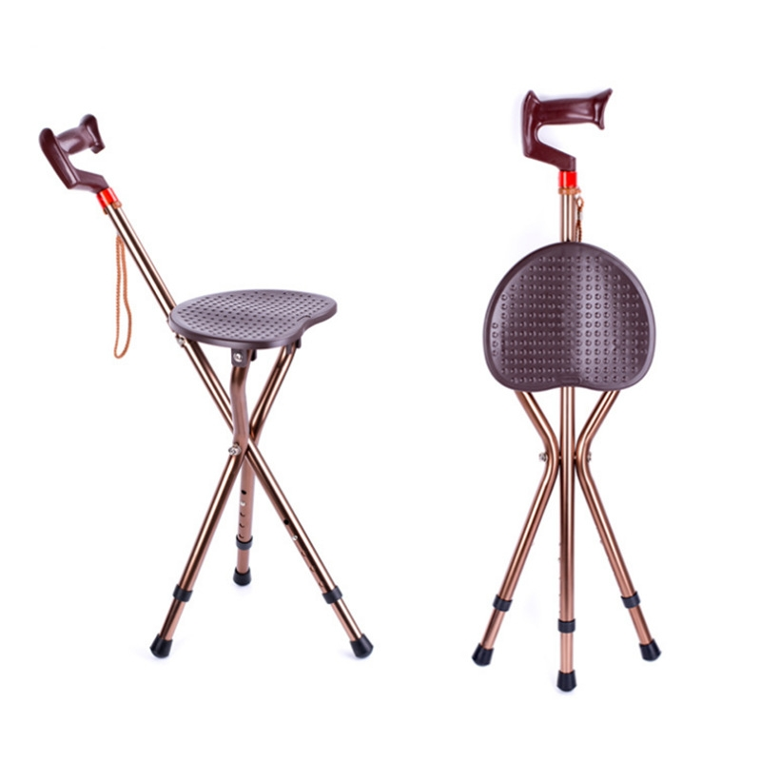 |  | 100
 | 智能拐杖 |  | 盛通 | 111 | 元/个 | 1:尺寸:65*16.5*4CM； 2:材质:铝合金； 3:调节高度:10档调节73-96CM 4:双报警,收音机,远近光照明,安全警示灯,防滑脚垫 |  |  | 100
55 | 普通轮椅 |  | 盛通 | 267 | 元/辆 | 1：四刹车，高碳钢车架，喷涂工艺，吹塑扶手，实心胎； 2：折叠:90*90*27cm，轮椅宽度66cm，高度90cm，长度90cm； 3：扶手离地72CM，座位宽度46cm，深度42cm，座位离地47cm，靠背高度：42cm； 4：前轮7寸，后轮:24寸，承重100kg，净重13kg； 5：加厚钢管，舒适可折叠，牛津布坐垫背垫，配备可调节式安全带 | 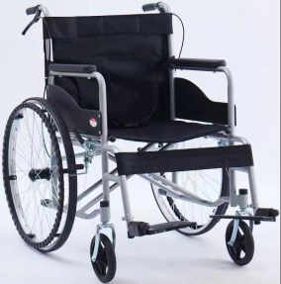 | 轮椅 | 100
 | 高靠背轮椅 |  | 盛通 | 429 | 元/辆 | 四刹车全躺款，高碳钢车架材料，喷涂工艺，铁踏板，吹塑扶手，实心胎辐条轮 1：折叠:93*90*27，轮椅宽度68cm，高度90~120cm，长度90cm； 2：扶手离地72CM，座位宽度46CM，深度42cm，座位离地47cm，靠背高度42~80CM； 3：前轮7寸，后轮24寸，承重：100kg，净重：19kg； 4：配备可调节式安全带 | 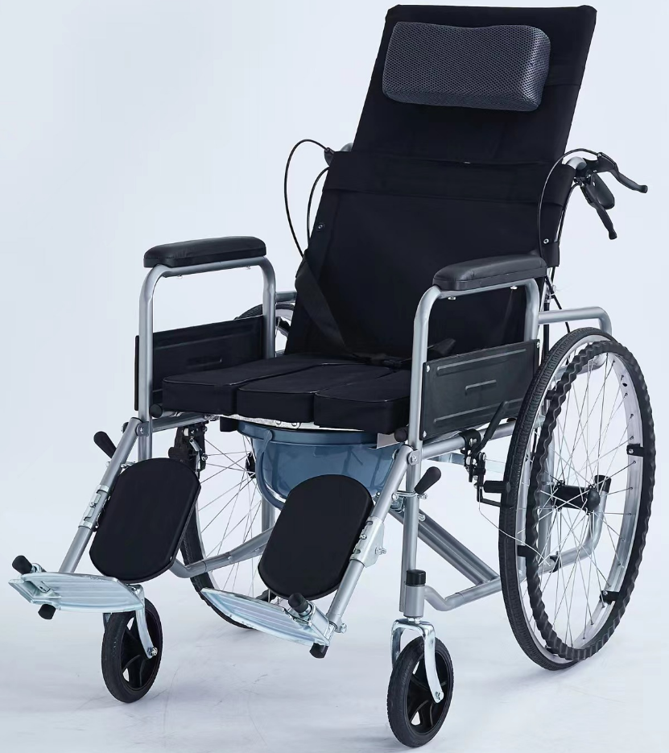 |  | 100
 | 电动轮椅 |  | 盛通 | 2555 | 元/辆 | 有耐特电机，麦控制器，带前减震 12铅酸电池、10寸前轮、16寸后轮、钢制车架、闪银色、可掀扶手、可拆挂胶、聚氨酯扶手、双层垫。 | 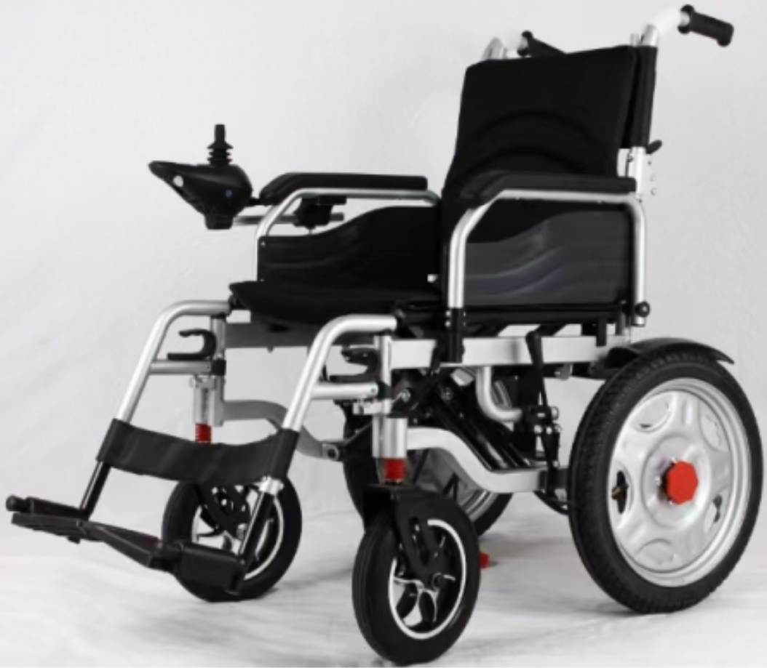 |  | 100
56 | 助行推车 |  | 盛通 | 493 | 元/辆 | 1：铝合金材质产品净重7.8KG2； 2：产品尺寸:66*57*(80-93)； 3：座板尺寸:45*24CM； 4：折叠尺寸:64*28*36CM； 5：产品承重:100KG； 6：可一键折叠收纳，双刹，带坐板，带购物袋 |  | 老年助行推车 | 100
57 | 老年代步车 |  | 圣雅美 | 3650 | 元/辆 | 智能停刹，松手即刹车，可搭配定位胸卡 | 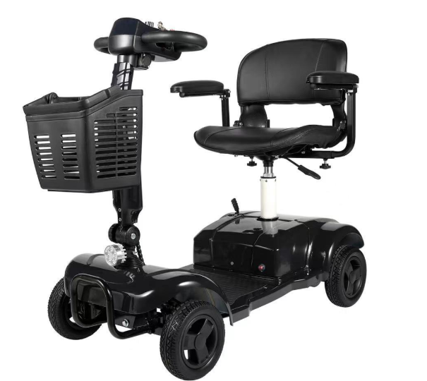 | 老年电动代步车 | 100
 | 老年代步车 |  | 皮皮熊 | 5840 | 元/辆 | 智能控速，下坡无需刹车，松开转把即停车，具有实时定位、一键呼叫、双向语音通话等功能。 | 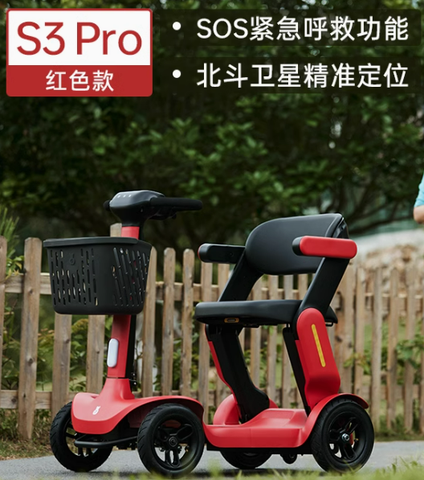 |  | 100
58 | 轮椅座垫 |  | 九乐康 | 105 | 元/个 | 1：60cmx45cmx50cmx50cm； 2：避免长期乘坐轮椅或久坐的老年人发生严重压疮 | 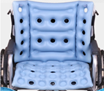 | 轮椅座垫 | 100
59 | 手动移位机 |  | 伟华 | 1267 | 元/台 | 1：整车采用高强度钢管，整体造型简约、美观大气，强度高,稳定性好。表面采用喷涂处理，具有抗老化/氧化的特质； 2：大开合座架，减轻护理者工作负担，更方便使用； 3：座垫：采用高强度PVC布车缝成型，质地柔软防水防滑，平整美观； 4：靠背垫：吹塑塑料靠背，可拆卸； 5：前轮为万向3寸带刹轮，后轮为万向3寸带刹轮，适合小范围转向挪移； 6：液压泵脚控控制升降，节省人力。 7：尺寸：总长70CM，总宽59CM（扶手垫），总高92-108CM（靠背）、座位宽度46CM，深度40CM、座位离地面高度46-62CM（不含座垫）、靠背高度42CM； 8：前后轮：直径3寸万向带刹； 9：包装尺寸74*60*50CM（待定）； 10：净重25kg，承重量100kg |  | 移位机 | 100
 | 电动移位机 |  | 伟华 | 2514 | 元/台 | 1：可以帮助行动不便的患者进行短距离的位置转移，有效缓解护理人员的工作强度具有轮椅、座便椅、洗浴凳等多种功能，适用于床、沙发、餐桌、浴室等不同生活场景的转移； 2：电动升降动力装置； 3：座位升降高度范围:410~605mm； 4：医用静音脚轮:前轮5”主轮，后轮3”万向轮； 5：最大承重:100kg； 6：电推杆参数:输入电压:24VCD;电流:5A;功率:120W电池容量:2500mAh | 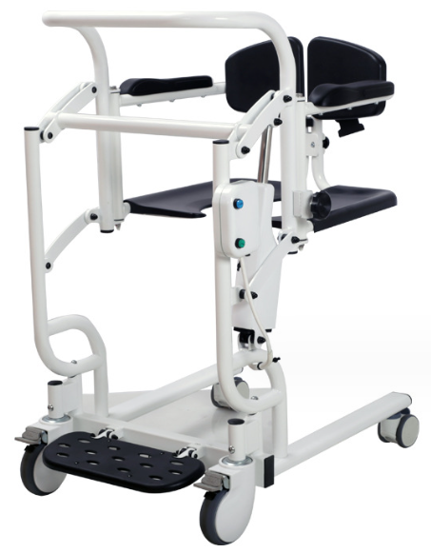 |  | 100
60 | 防走失胸卡 |  | 联好 | 274 | 元/个 | 一键紧急求助，双向通话紧急求助3组号码轮播1组亲情通话，一键拨打多重定位跟踪亲情关爱留言电量播报时间播报 | 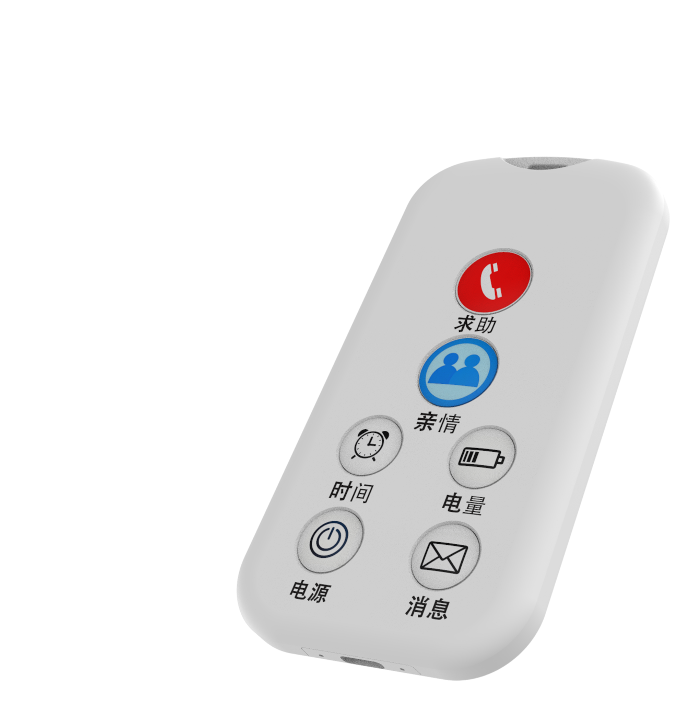 | 防走失胸卡 | 100
61 | 理疗电烤灯 |  | 联好 | 2117 | 元/台 | 明目护眼，保护视力生发护发，护肤嫩肤缓解肿胀，加速伤口愈合辅助身体痊愈冷光源，亮度可调定时，时间可调 |  | 理疗电烤灯 | 100
62 | 健康护理包 |  | 医家通 | 5676 | 元/台 | 1：能进行血压、血氧、心电、血糖、尿酸、体脂、体温等七个生理参数进行体外测量的一体设备； 2：血压测量，测量模式：自动； 血压测量量程：0-300mmHg，显示分辨率1mmHg，测量精度平均压测量误差±3mmHg之内； 3：心电测量：内置三导心电模块，可测量心率以及显示三通道心电波形； 灵敏度选择：至少包括2.5mm/mV、5mm/mV、10mm/mV、20mm/mV档； 频率响应范围：0.05Hz~40Hz； 心率范围：30bpm~250bpm 4：血氧测量：血氧显示范围：70%-100%，分辨率1%； 脉率测量范围：30-250bpm，分辨率1bpm； 5：血糖检测：（通过蓝牙连接主机） 血糖检测样本：新鲜的末梢毛细血管全血 血糖测量范围：1.1mmol/L ~ 33.3mmol/L； 准确度：当血糖测值在≤4.2mmoL时，不超过±0.83mmol/L； 样本量：<1微升 检测时间：每次检测所需时间<10秒 6：尿酸检测：（通过蓝牙连接主机） 尿酸检测样本：新鲜的末梢毛细血管全血 尿酸测量范围：0.1mmol/L ~ 1.19mmol/L； 准确度：当尿酸测值在≤0.3mmoL时，不超过±0.06mmol/L； 样本量：≤1.5微升 检测时间：每次检测所需时间≤15秒 7：体脂秤：（通过蓝牙连接主机） 体重测量范围：3-180kg 8：体温测量：额温测量; 测量范围：额温：32.0℃-42.9℃； 测量精度：±0.2℃ 9：蓝牙身份证识别模块（选配） 提供医疗器械生产许可证证书；提供国家医疗器械注册证。 |  | 多参数监护仪 | 100
63 | 心电监测仪 |  | 数维康 | 3796 | 元/台 | 1：通道：单导联； 2：防电击类型：CF型； 3：内部电源：DC.3V，允许差值为-0.3V~+0.15V； 4：工作电流：<30mA； 5：A/D转换：16位； 6：可持续工作时间：至少24h； 7：数据传输方式：蓝牙； 8：采样率：=250Hz； 9：外形尺寸：98X35X10mm |  | 实时心电监护系统 | 100
64 | 毫米波睡眠检测仪 |  | 清澜科技 | 1372 | 元/个 | 1：外形尺寸：长宽高：70*70*27mm（不含底座）； 2：整机重量：260g（含电源适配器）； 3：工作温度：0°~45°； 4：存储温度：-20℃-85℃； 5：工作湿度：5%-95%； 6：安装方式：推荐吸顶安装，支持侧装； 7：覆盖范围：顶装：4米*6米，侧装：5米*8米； 8：供电要求：5VUSB直流供电，外置220V电源适配器； 9：工作频段：60GHz-64GHz； 10：功耗：平均功耗＜4.3W；瞬时功耗＜9W； 11：通信接口：2.4GHzWi-Fi或4G（产品型号不同）； 12语音对讲：支持手机小程序与雷达之间双向语音对讲； 13：语音报警：（待定）支持“救命”关键词触发告警； 14：多人情况下跌倒：支持； 15睡眠报告：支持。含浅睡深睡分析，呼吸暂停分析； 16：离床告警：支持 |  | 毫米波雷达睡眠 检测仪 | 100
65 | 血压计 |  | 宁波康和 | 58 | 元/个 | 1：带语音播报功能； 1：机器尺寸：6*2*9cm； 2：彩盒尺寸：9.5*15*4.5cm； 3：包装尺寸：16.2*20.3*4.6cm； 4：智能加压、血压监测警示灯、99次双人记忆测量值、袖带佩戴自检 |  | 健康检测类产品 | 100
 | 电子血压计 |  | 鱼跃 | 219 | 元/个 | 1：语音播报； 2：360度随心测臂带，充电功能，心率不齐检测，记忆功能； 3：60组*2双人记忆； 4：屏幕尺寸：3.8英寸； 5：电源：锂电池； 6：脉搏测量范围：40~200次/分钟； 7：显示方式：LCD |  |  | 100
 | 血氧仪 |  | 宁波康和 | 73 | 元/个 | 1：1微升毛细血管全血； 2：7秒内显示结果免代码； 3：葡萄糖氧化酶法； 4：血球容积范围； 5：记忆储存量； 6：自动退条； 7：查询方便； 8：1套包括：1台仪器+50张试纸+50个采血针+收纳盒+采血笔+纽扣电池 |  |  | 100
 | 指夹式血氧仪 |  | 鱼跃 | 291 | 元/个 | 1：自动关机功能； 2：重力传感，MCU芯片，OLED显示屏； 3：电池：2节AAA 7号碱性电池 4：尺寸：69*36*33mm，血氧显示范围（%）：0 - 100，脉率测量范围（bpm）：25 - 250； 5：开机方式：张角感应 6：重量：约36g（不含电池） |  |  | 100
 | 血糖仪 |  | 盛通 | 190 | 元/个 | 1：无手指状态8秒关机，节能省电； 2：脉搏氧饱和度显示范围：0%~100%； 3：脉率显示范围为：25bpm~250bpm； 4：显示方式：LED显示； 5：电源要求：2节1.5VAAA电池； 6：进液防护程度：IPX1； 7：重量：约45g(不包含电池) |  |  | 100
 | 电子血糖仪 |  | 鱼跃 | 139 | 元/个 | 1：语音播报、时间日期显示、平均值显示、微量采血、五电极技术、餐前餐后标识、免调码； 2：血样量：1μL，红细胞积压率：30-60%； 3：检测时间：8秒 4：记忆组：250组 5：自动关机：15s~3min； 6：检测范围：1.1-33.3mmol/L 7：电源：2节7号电池 | 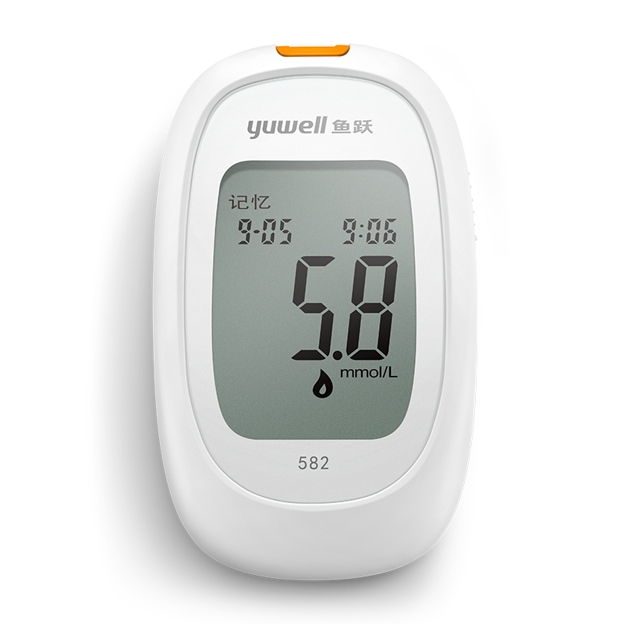 |  | 100
66 | 制氧机 |  | 鱼跃 | 2920 | 元/台 | 3L医用标准 48小时稳定供氧 八层精细过滤 十项预警功能 智能遥控 预约定时 | 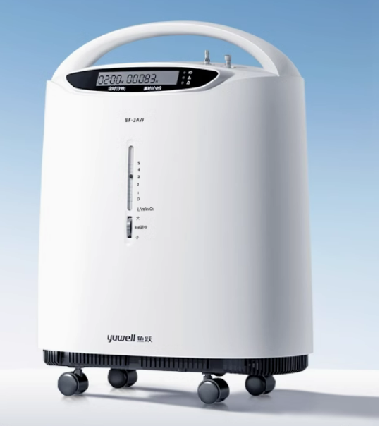 | 家用制氧机 | 100
67 | 智能药盒 |  | 盛通 | 31 | 元/个 | 1：3L医用标准； 2：48小时稳定供氧； 3：八层精细过滤； 4：十项预警功能； 5：智能遥控； 6：预约定时 |  | 智能药盒 | 100
68 | 适老按摩椅 |  | 齐悦 | 1825 | 元/台 | 1：产品尺寸:长82CMx宽90CWX高100CM(椅背收起)长175CMX宽82CMX高60CM(背展开)； 2：产品重量:净重:40KG:安全承载量:150KG1； 3：头等舱设计开发座椅，出口专用加厚功能铁架P2环保板材结构框架，超耐刮耐呼吸皮； 4：电动可调节靠背、腿部设计，靠背100度-170度，部90度-180度任意调节； 5：3.8点按摩，腰部坐垫双加热 | 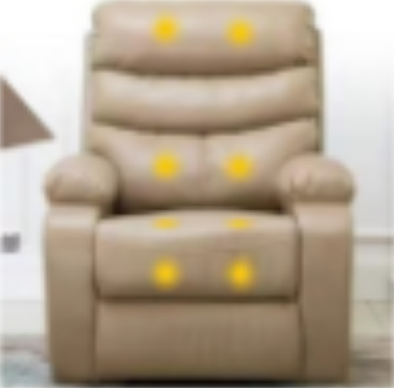 | 适老智能按摩椅 | 100

